상품제안서
고급빈티지똑딱이명함지갑 | 상품코드: F04469

 |  |  |  |  |  | 02-412-0044 | www.easy1.co.kr
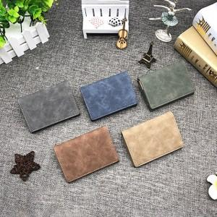

【상세/제작정보】 | 똑딱이가 있어 많은 내용물을 보관할 수 있으며 미니지갑으로 사용

【인쇄/포장옵션】 | 레이저 / 포장지포장

【공급단가】 | 수량 | 100~ | 500~ | 1,000~ | 3,000~
*VAT별도 | 단가 | 4,320원 | 4,160원 | 4,000원 | 3,840원

【상품 URL】 | https://dev.easy1.co.kr:443/src/goods_detail.php?gdno=4469

